Øktplan Ungdom12
Øktplan Introduksjonskurs vektløfting og styrkeløft for ungdom 12 ganger copyright: Henrik Hagen og Lene Einarsen
torsdager 17.30-18.30 | Økt 1 | Økt 2 | Økt 3 | Økt 4 | Økt 5 | Økt 6 | Økt 7 | Økt 8 | Økt 9 | Økt 10 | Økt 11 | Økt 12
Felles oppvarming: Start pent og øk Intensitet fra gang til gang. Skulderrotasjon m/albue ut og hender mot bryst. Rotasjon m/strake armer (fra små til større sirkler - forover - bakover) tommel opp, tommel frem, tommel ned. Squat to stand med strekk. Kålorm. Hofte. Pusup m/Burpees.Over/under.
Tid oppvarming: | 5-10 min | 5-10 min | 5-10 min | 5-10 min | 5-10 min | 5-10 min | 5-10 min | 5-10 min | 5-10 min | 5-10 min | 5-10 min | 5-10 min
Antall øvelser: | 4
Antall repetisjone: | 10
Antall serier: | 2
Antall deltagere: | Startet med 10 også balla det på seg. Endte med 20 som var innom kurset i løpet av de 12 ukene. Høstferie og 2 leirskoleuker var det 5 deltakere, men ellers lå det jevnt mellom 12 og 19 hver gang.
Tid hovedøvelse 1: | 20 min | 20 min | 20 min | 20 min | 20 min | 20 min | 20 min | 20 min | 20 min | 20 min | 20 min
Hovedøvelse 1: | knebøy | knebøy | knebøy | knebøy | knebøy | knebøy | knebøy | knebøy | knebøy | vektløfting
Teknikkansvarlig styrkeløft: Henrik |  |  |  |  |  |  |  |  |  |  | repeter teknikk | Teknikktesting 4 øvelser, 3 godkjente:
Fremgangsmåte: | Vise øvelsen steg for steg. Starte med kosteskaft. Dele inn i små grupper fra 3 -5. En ungdsomtrener pr. gruppe som veileder. |  |  |  |  |  |  |  |  |  | rykk | Støt
 |  |  |  |  |  |  |  |  |  |  | støt | Knebøy
 |  |  |  |  |  |  |  | bonussøkt beinporess |  |  | markløft | Benkpress
 |  |  |  |  |  |  |  |  |  |  |  | Markløft
 |  |  |  |  |  |  |  |  |  |  |  | Avslutning i kafe
 |  |  |  |  |  |  |  |  |  |  |  | dele ut Team12 T-skjorter
 |  |  |  |  |  |  |  |  |  |  |  | Lene: Unge som vokser trenger mat!
 |  |  |  |  |  |  |  |  |  |  |  | CarlPetter:Hva skal til for å bli sterk?
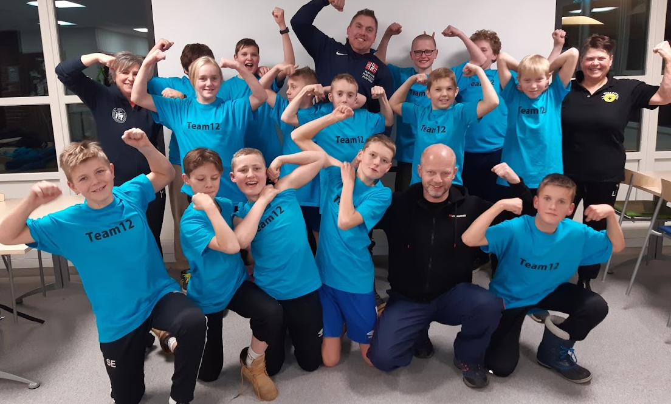
Tid hovedøvelse 2: | 20 min | 20 min | 20 min | 20 min | 20 min | 20 min | 20 min | 20 min | 20 min | 20 min | 20 min
Hovedøvelse 2: | benkpress | vektløfting | markløft | vektløfting | benkpress | vektløfting | markløft | vektløfting | benkpress | støt
Teknikkansvarlig vektløfting: Tobias
Fremgangsmåte: | Vise øvelsen steg for steg. Starte med kosteskaft. Dele inn i små grupper fra 3 -5. En ungdsomtrener pr. gruppe som veileder.

Avslutning: De siste 10 minuttene avsluttet med diverse karakterbyggende støtteøvelser tilpasset utøverne for å bli sterkere i rygg, mage og tåle arbeid over tid.
Antall Øvelser:
Repetisjoner:
Serier:

